Накладная-№3
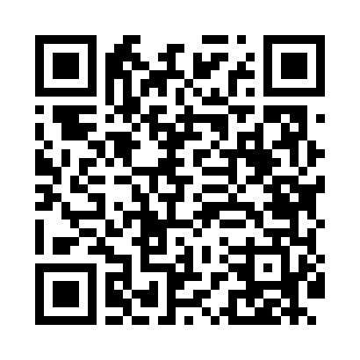
Номер товарно-транспортной накладной: |  |  | Торговый представитель: Karimov Amirjon
Поставщик: Toshkent falcon fly 2 |  |  | Телефон торгового представителя: +998915200523
Дата отгрузки: 08.10.2025 |  |  | Контрагент: """" Klient
Дата консигнации: |  |  | Адрес:
Доставщик: |  |  | Телефон:
Телефон доставщика:
Время заказа: 08.10.2025 10:39:42
№ | Штрих-код | Название товаров (работ,услуг) | Количество | Количество в кейсе | Цена | Сумма
 |  |  | 57 |  |  | 130.8
1 | 6920250567969 | Пластиковый салатница 30608 DB-67-96 | 24 | 24 шт. | 2.20 | 52.80
2 | 6920250567907 | Пластиковый салатница 7108 20x20 см DB-67-90 | 12 | 12 шт. | 3.30 | 39.60
3 | 6920251524510 | Пластмассовая подставка для Бумаги 8800 DB-15 2-451 | 15 | 15 шт. | 2 | 30
4 | 3567802835270 | Пластмассовый столовый поднос, JB-8003, 30×22 см, XP-35-27 | 6 | 6 шт. | 1.40 | 8.40
Итого: 130.8$|->UZS: 1,635,000.00

